画面の概要
ユーザー情報登録画面
機能概要
ユーザー情報登録を入力し、確認画面の登録ボタン押下にてDBの【ユーザー情報テーブル】にデータ登録を行う

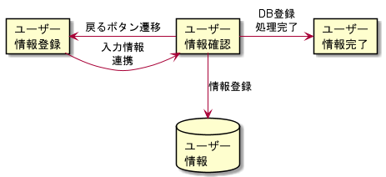
機能フロー・画面遷移図

備考
ユーザー情報の入力制限は画面入力時に制御する

ユーザー情報登録画面
画面ID | vif-1001
画面名 | 物理 | userinfo_regist
 | 論理 | ユーザー情報登録画面
機能 | 新規ユーザー情報の入力・登録を行う
備考 | -

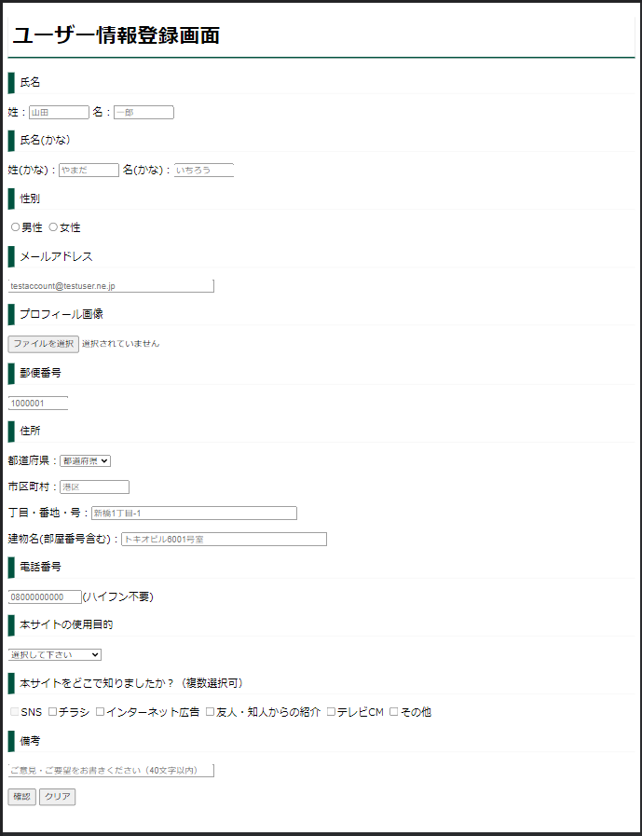
画面イメージ

画面項目定義 |  |  |  |  |  |  |  |  | 桁数 |  | 値
# | 項目名 |  | 要素 | 入力/表示 | 必須 | 表示文言 | 初期値 | プレースホルダ | 最小 | 最大 | 最小 | 最大 | 制約 | データ元(画面/テーブル) | データ元(項目) | データ連携先(画面/テーブル) | データ連携先(項目) | 備考
 | 画面タイトル |  | タイトル | 表示 | - | ユーザー情報登録画面 | - | - | - | - | - | - | - | - | - | - | -
 | 姓_ラベル |  | ラベル | 表示 | - | 姓： | - | - | - | - | - | - | - | - | - | - | -
 | 姓_入力 |  | テキストボックス | 入力 | ○ | - | 新規登録時：ブランク 情報登録後：登録時の設定値 | 山田 | - | 4 | - | - | 全角 |  |  | ユーザー情報登録確認画面 | 氏名
 | 名_ラベル |  | ラベル | 表示 | - | 名： | - | - | - | - | - | - | - | - | - | - | -
 | 名_入力 |  | テキストボックス | 入力 | ○ | - | 新規登録時：ブランク 情報登録後：登録時の設定値 | 一郎 | - | 4 | - | - | 全角 | 新規登録時：ブランク 情報登録後：登録時の設定値 | - | ユーザー情報登録確認画面 | 氏名
 | 姓(かな) |  | ラベル | 表示 | - | 姓(かな)： | - | - | - | - | - | - | - | - | - | - | -
 | 姓(かな) |  | テキストボックス | 入力 | ○ | - | 新規登録時：ブランク 情報登録後：登録時の設定値 | やまだ | - | 8 | - | - | 全角_ひらがな | 新規登録時：ブランク 情報登録後：登録時の設定値 | - | ユーザー情報登録確認画面 | 氏名(かな)
 | 名(かな) |  | ラベル | 表示 | - | 名(かな)： | - | - | - | - | - | - | - | - | - | - | -
 | 名(かな) |  | テキストボックス | 入力 | ○ | - | 新規登録時：ブランク 情報登録後：登録時の設定値 | いちろう | - | 8 | - | - | 全角_ひらがな | 新規登録時：ブランク 情報登録後：登録時の設定値 | - | ユーザー情報登録確認画面 | 氏名(かな)
 | 性別選択 |  | ラベル | 表示 | - | 性別 | - | - | - | - | - | - | - | - | - | - | -
 | 性別選択(男性) |  | ラジオボタン | 入力 | ○ | - | 新規登録時：未チェック 情報登録後：登録時の設定値 | - | - | - | - | - | 男性or女性 | 新規登録時：ブランク 情報登録後：登録時の設定値 | - | ユーザー情報登録確認画面 | 性別
 | 性別選択(男性) |  | ラベル | 表示 | - | 男性 | - | - | - | 8 | - | - | - | - | - | - | -
 | 性別選択(女性) |  | ラジオボタン | 入力 | ○ | - | 新規登録時：未チェック 情報登録後：登録時の設定値 | - | - | - | - | - | 男性or女性 | 新規登録時：ブランク 情報登録後：登録時の設定値 | - | ユーザー情報登録確認画面 | 性別
 | 性別選択(女性) |  | ラベル | 表示 | - | 女性 | - | - | - | 8 | - | - | - | - | - | - | -
 | プロフィール画像 |  | ラベル | 表示 | - | プロフィール画像： | - | - | - | 20 | - | - | - | - | - | - | -
 | プロフィール画像 |  | ボタン | 入力 | - | ファイルを選択 | 新規登録時：ファイル未選択 情報登録後：登録時の設定値（ファイル名) | - | - | 20 | - | - | 画像ファイルのみ | 新規登録時：ブランク 情報登録後：登録時の設定値 | - | ユーザー情報登録確認画面 | プロフィール画像 | ボタン押下にてOSエクスプローラーが起動する ※使用可能な画像形式(下記以外は指定不可) .png/.jpg/.bmp(サイズ：5120Kbまで）
 | 住所_ラベル |  | ラジオボタン | 入力 | - | 住所 | - | - | - | 8 | - | - | - | - | - | - | -
 | 都道府県_ラベル |  | ラベル | 入力 | - | 都道府県： | - | - | - | - | - | - | - | - | - | - | -
 | 都道府県_選択 |  | プルダウンリスト | 入力 | ○ | - | 新規登録時：都道府県 情報登録後：登録時の設定値 | - | - | 8 | - | - | - | 新規登録時：ブランク 情報登録後：登録時の設定値 | - | ユーザー情報登録確認画面 | 都道府県 | プルダウン内には47都道府県名が設定されている
 | 市区町村_ラベル |  | ラベル | 表示 | - | 市区町村： | - | - | - | - | - | - | - | - | - | - | -
 | 市区町村_入力 |  | テキストボックス | 入力 | ○ | - | 新規登録時：ブランク 情報登録後：登録時の設定値 | 港区 | - | 10 | - | - | - | 新規登録時：ブランク 情報登録後：登録時の設定値 | - | ユーザー情報登録確認画面 | 市区町村
 | 丁目・番地・号_ラベル |  | ラベル | 表示 | - | 丁目・番地・号： | - | - | - | - | - | - | - | - | - | - | -
 | 丁目・番地・号_入力 |  | テキストボックス | 入力 | ○ | - | 新規登録時：ブランク 情報登録後：登録時の設定値 | 新橋1丁目-1 | - | 40 | - | - | - | 新規登録時：ブランク 情報登録後：登録時の設定値 | - | ユーザー情報登録確認画面 | 丁目・番地・号
 | 建物名_ラベル |  | ラベル | 表示 | - | 建物名(部屋番号含む)： | - | - | - | - | - | - | - | - | - | - | -
 | 建物名_入力 |  | テキストボックス | 入力 | ○ | - | 新規登録時：ブランク 情報登録後：登録時の設定値 | トキオビル6001号室 | - | 40 | - | - | - | 新規登録時：ブランク 情報登録後：登録時の設定値 |  | ユーザー情報登録確認画面 | 建物名
 | 電話番号_ラベル |  | ラベル | 表示 | - | 電話番号(ハイフン不要)： | - | - | - | - | - | - | - |  |  | - | -
 | 電話番号_入力 |  | テキストボックス | 入力 | ○ | - | 新規登録時：ブランク 情報登録後：登録時の設定値 | 08000000000 | - | 11 | - | - | 半角数字 | 新規登録時：ブランク 情報登録後：登録時の設定値 |  | ユーザー情報登録確認画面 | 電話番号
 | 本サイトの利用目的_ラベル |  | ラベル | 表示 | - | 本サイトの使用目的： | - | - | - | - | - | - | - |  |  | - | -
 | 本サイトの利用目的_選択 |  | プルダウンリスト | 入力 | - | - | 新規登録時：選択してください 情報登録後：登録時の設定値 | - | - | - | - | - | - | 新規登録時：選択してください 情報登録後：登録時の設定値 |  | ユーザー情報登録確認画面 | 本サイトの使用目的 | プルダウン内には以下が設定される。 個人利用 グループ・社内利用 顧客営業・セールス
 | 本サイトへの導線_ラベル |  | ラベル | 表示 | - | 本サイトをどこで知りましたか？（複数選択可） | - | - | - | - | - | - | -
 | SNS_チェック |  | チェックボックス | 入力 | - | - | 新規登録時：チェックOFF 情報登録後：登録時の設定値 | - | - | - | - | - | - | 新規登録時：チェックOFF 情報登録後：登録時の設定値 |  | ユーザー情報登録確認画面 | 本サイトを知った媒体 | チェックONとした値が、次画面に連携
 | SNS_ラベル |  | ラベル | 表示 | - | SNS | - | - | - | - | - | - | -
 | チラシ_チェック |  | チェックボックス | 入力 | - | - | 新規登録時：チェックOFF 情報登録後：登録時の設定値 | - | - | - | - | - | - | 新規登録時：初期値 情報登録後：登録時の設定値 |  | ユーザー情報登録確認画面 | 本サイトを知った媒体 | チェックONとした値が、次画面に連携
 | チラシ_ラベル |  | ラベル | 表示 | - | チラシ | - | - | - | - | - | - | -
 | インターネット広告_チェック |  | チェックボックス | 入力 | - | - | 新規登録時：チェックOFF 情報登録後：登録時の設定値 | - | - | - | - | - | - | 新規登録時：初期値 情報登録後：登録時の設定値 |  | ユーザー情報登録確認画面 | 本サイトを知った媒体 | チェックONとした値が、次画面に連携
 | インターネット広告_ラベル |  | ラベル | 表示 | - | インターネット広告 | - | - | - | - | - | - | -
 | 友人・知人からの紹介_チェック |  | チェックボックス | 入力 | - | - | 新規登録時：チェックOFF 情報登録後：登録時の設定値 | - | - | - | - | - | - | 新規登録時：初期値 情報登録後：登録時の設定値 |  | ユーザー情報登録確認画面 | 本サイトを知った媒体 | チェックONとした値が、次画面に連携
 | 友人・知人からの紹介_ラベル |  | ラベル | 表示 | - | 友人・知人からの紹介 | - | - | - | - | - | - | -
 | テレビCM_チェック |  | チェックボックス | 入力 | - | - | 新規登録時：チェックOFF 情報登録後：登録時の設定値 | - | - | - | - | - | - | 新規登録時：初期値 情報登録後：登録時の設定値 |  | ユーザー情報登録確認画面 | 本サイトを知った媒体 | チェックONとした値が、次画面に連携
 | テレビCM_ラベル |  | ラベル | 表示 | - | テレビCM | - | - | - | - | - | - | -
 | その他_チェック |  | チェックボックス | 入力 | - | - | 新規登録時：チェックOFF 情報登録後：登録時の設定値 | - | - | - | - | - | - | 新規登録時：初期値 情報登録後：登録時の設定値 |  | ユーザー情報登録確認画面 | 本サイトを知った媒体 | チェックONとした値が、次画面に連携
 | その他_ラベル |  | ラベル | 表示 | - | その他 | - | - | - | - | - | - | -
 | 確認ボタン |  | ボタン | 入力 | - | 確認 | - | - | - | - | - | - | - | - | - | - | -
 | クリア_ボタン |  | ボタン | 入力 | - | クリア | - | - | - | - | - | - | - | - | - | - | -

アクション定義
# | 対象項目 |  | 処理・操作 |  | 条件 |  | アクション
1
2
3
4
5
6
7
8
9
10
11

